Enquéte
Une enquête portant sur la qualité des repas d'un service de restauration, a été réalisée auprès des employés d'une entreprise, et a donné ces résultats.
But de cette exercice, 1 tache, plusieurs façon d'obtenir
le résultat souhaité.
Donner pour chaque appréciation
le nombre et le pourcentage
Premier tableau utilisez fonction NB.SI
Second tableau créez un Tableau Croisé Dynamique.
Qualité
Très bon
Moyen
Très mauvais
Bon
Très mauvais
Très mauvais
Très bon
Moyen
Bon
Très bon
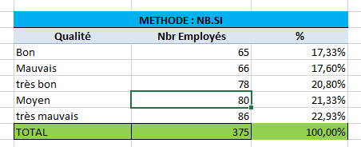
Moyen
Moyen | METHODE : NB.SI
Très mauvais | Qualité | Nbr Employés | %
Très bon | Bon | 65 | 17.33%
Très bon | Mauvais | 66 | 17.60%
Mauvais | très bon | 78 | 20.80%
Très bon | Moyen | 80 | 21.33%
Mauvais | très mauvais | 86 | 22.93%
Moyen | TOTAL | 375 | 100.00%
Moyen |  | =NB.SI($A$2:$A$376;C8) | =D8/$D$13
Bon
Bon
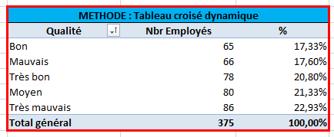
Mauvais
Bon | METHODE : Tableau croisé dynamique
Très bon | Qualité | Nbr Employés | %
Très bon | Bon | 65 | 17.33%
Mauvais | Mauvais | 66 | 17.60%
Très mauvais | Très bon | 78 | 20.80%
Très bon | Moyen | 80 | 21.33%
Très bon | Très mauvais | 86 | 22.93%
Très mauvais | Total général | 375 | 100.00%
Bon
Bon
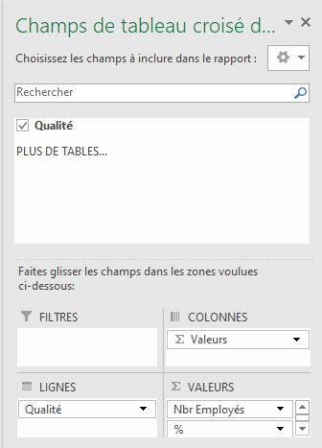
Moyen
Moyen
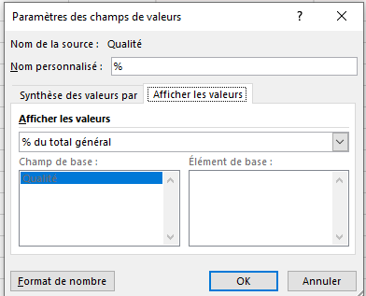
Très mauvais
Très bon
Moyen
Très mauvais
Moyen
Moyen
Bon
Très bon
Mauvais
Mauvais
Très bon
Très bon
Moyen
Mauvais
Mauvais
Bon
Bon
Très bon
Moyen
Moyen
Bon
Mauvais
Très bon
Mauvais
Moyen
Très bon
Très bon
Moyen
Très mauvais
Mauvais
Moyen
Bon
Bon
Très mauvais
Moyen
Très bon
Très mauvais
Mauvais
Moyen
Très mauvais
Bon
Mauvais
Mauvais
Moyen
Mauvais
Très bon
Bon
Bon
Bon
Très bon
Très bon
Très mauvais
Très mauvais
Très bon
Moyen
Très mauvais
Moyen
Moyen
Bon
Très bon
Moyen
Très bon
Bon
Très bon
Moyen
Très mauvais
Moyen
Mauvais
Très bon
Mauvais
Très mauvais
Moyen
Très mauvais
Bon
Mauvais
Très bon
Mauvais
Très mauvais
Mauvais
Très mauvais
Mauvais
Moyen
Moyen
Très mauvais
Très mauvais
Moyen
Très bon
Moyen
Bon
Très mauvais
Très mauvais
Mauvais
Moyen
Très bon
Très mauvais
Très mauvais
Très bon
Bon
Très bon
Bon
Très bon
Très bon
Très mauvais
Très bon
Bon
Très bon
Très mauvais
Très bon
Très mauvais
Moyen
Bon
Très mauvais
Mauvais
Mauvais
Très bon
Mauvais
Très mauvais
Mauvais
Très bon
Bon
Moyen
Très bon
Moyen
Très bon
Très mauvais
Moyen
Très mauvais
Très bon
Mauvais
Très mauvais
Très bon
Mauvais
Moyen
Mauvais
Très mauvais
Bon
Très mauvais
Moyen
Très mauvais
Mauvais
Bon
Très mauvais
Très mauvais
Très mauvais
Très bon
Très mauvais
Mauvais
Moyen
Moyen
Moyen
Bon
Moyen
Moyen
Très mauvais
Mauvais
Très mauvais
Très bon
Très bon
Bon
Très mauvais
Très mauvais
Très mauvais
Mauvais
Mauvais
Mauvais
Très bon
Moyen
Mauvais
Très bon
Moyen
Très mauvais
Mauvais
Moyen
Bon
Très bon
Moyen
Très bon
Très bon
Mauvais
Mauvais
Bon
Mauvais
Très mauvais
Très bon
Bon
Bon
Très mauvais
Moyen
Bon
Mauvais
Moyen
Bon
Très bon
Bon
Moyen
Moyen
Mauvais
Bon
Très bon
Moyen
Bon
Très bon
Très bon
Très mauvais
Moyen
Mauvais
Mauvais
Bon
Très bon
Très mauvais
Moyen
Très mauvais
Très mauvais
Mauvais
Moyen
Très mauvais
Très mauvais
Très mauvais
Bon
Bon
Très mauvais
Très mauvais
Bon
Bon
Très mauvais
Très mauvais
Très mauvais
Bon
Mauvais
Très mauvais
Très mauvais
Très mauvais
Bon
Bon
Moyen
Bon
Très mauvais
Mauvais
Mauvais
Très bon
Bon
Très bon
Très mauvais
Mauvais
Moyen
Bon
Mauvais
Très bon
Bon
Très mauvais
Bon
Moyen
Moyen
Bon
Mauvais
Bon
Mauvais
Très mauvais
Très bon
Moyen
Moyen
Très bon
Très bon
Mauvais
Mauvais
Très bon
Très mauvais
Très bon
Moyen
Mauvais
Très mauvais
Bon
Très mauvais
Très mauvais
Moyen
Mauvais
Moyen
Moyen
Bon
Très bon
Bon
Très mauvais
Bon
Très mauvais
Bon
Mauvais
Moyen
Bon
Très mauvais
Très bon
Très mauvais
Moyen
Très bon
Moyen
Bon
Mauvais
Très bon
Mauvais
Très bon
Très mauvais
Moyen
Bon
Très bon
Moyen
Moyen
Moyen
Moyen
Mauvais
Bon
Très mauvais
Très mauvais
Bon
Mauvais
Très mauvais
Mauvais
Mauvais
Très mauvais
Très mauvais
Très mauvais
Très mauvais
Très mauvais
Très bon
Moyen
Moyen
Mauvais
Mauvais
Très mauvais
Bon
Très bon
Moyen
Moyen
Moyen
Très bon
Moyen
Très bon
Moyen
Très bon
Très bon
Mauvais
Très bon

